상품제안서
슈틸루스터 ST-PU100 경량 5단 우산양산 블랙[인쇄무료] | 상품코드: F30392

 |  |  |  |  |  |  | 02-412-0044 | www.easy1.co.kr
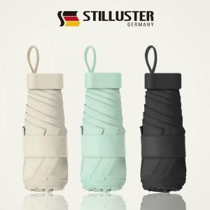

【상세/제작정보】 | <p><span style="font-size: 12pt;"><b>* 배송비- 한박스 64개/ 5000원별도</b></span></p><p>&nbsp;</p>

【인쇄/포장옵션】 | 레이저, 개별인쇄 / 포장불가능

【공급단가】 | 수량 | 100~ | 300~ | 500~ | 1,000~ | 3,000~
*VAT별도 | 단가 | 7,350원 | 7,050원 | 6,850원 | 6,750원 | 6,650원

【상품 URL】 | http://www.easy1.co.kr/src/goods_detail.php?gdno=30392

